1.IDENTIFICACION
INFORMACIÓN GENERAL |  | INFORMACIÓN DEL ESTUDIO RESPECTIVO
 |  | NODO NÚMERO |  |  |  |  | 38632
 |  | INFORME NÚMERO |  |  |  |  | 1693
CONTRATISTA | UNIÓN TEMPORAL MOVILIDAD 2014 | ORDEN DE TRABAJO No. |  |  |  |  | PROGRAMACION BÁSICA
 |  | FECHA DE LA ORDEN DE TRABAJO |  |  |  |  | -
 |  | FECHA DE LA TOMA DE INFORMACIÓN |  |  |  |  | 100914
 |  | DÌA DE LA SEMANA |  |  |  |  | MIERCOLES
OBJETO DEL CONTRATO | REALIZAR LA TOMA DE INFORMACIÓN DE CAMPO, COMO INSUMO DEL PROGRAMA DE MONITOREO, SEGUIMIENTO Y PLANEACIÓN DEL TRÁNSITO Y EL TRANSPORTE DE BOGOTA D.C | TIPO DE ESTUDIO |  |  |  |  | VOLÚMENES POR TIPO DE VEHÍCULO DISCRIMINANDO CAMIONES
 |  | NOMBRE DEL ARCHIVO |  |  |  |  | 38632_AK_50_X_AC_3_140910_VOL.xlsx
 |  | CÓDIGO DEL ESTUDIO |  |  |  |  | VOL
 |  | LUGAR DE LA TOMA DE INFORMACIÓN
NÚMERO DE CONTRATO | 2072-2013 | COORDENADA X |  |  |  |  | LONGITUD
 |  | COORDENADA Y |  |  |  |  | LATITUD

FECHA DE INICIO DEL CONTRATO | 22-01-2014 | PROFESIONALES RESPONSABLES
 |  | CONSULTOR (DIRECTOR) |  |  |  |  | ING. MSC. SANDRA LUCIA NAVAS TEQUIA
 |  | CONSULTOR (COORDINADOR GENERAL) |  |  |  |  | ING. MSC. LUIS FERNANDO RUBIANO BARRERO
INTERVENTORÍA | UNIVERSIDAD NACIONAL DE COLOMBIA | CONSULTOR (EXPERTO EN TRÁNSITO Y TRANSPORTE) |  |  |  |  | ING. ESP. DIANA PAOLA PARADA
 |  | CONSULTOR (ING ANÀLISIS) |  |  |  |  | ING. ESP. LUIS FERNANDO BECERRA
 |  | INTERVENTORÍA (DIRECTOR) |  |  |  |  | ING. MSC. ARTURO ZARATE
 |  | INTERVENTORÍA (ESPECIALISTA) |  |  |  |  | ING. MSC. WILLIAM CASTRO
 |  | INTERVENTORÍA (RESIDENTE) |  |  |  |  | ING. JOSÉ EDWIN TORRES
OBJETO DEL CONTRATO | INTERVENTORÍA TÉCNICA, ADMINISTRATIVA Y FINANCIERA PARA LA TOMA DE INFORMACIÓN DE CAMPO COMO INSUMO DEL PROGRAMA DE MONITOREO, SEGUIMIENTO Y PLANEACIÓN DEL TRÁNSITO Y TRANSPORTE DE BOGOTÁ D.C. | SUPERVISOR SECRETARIA MOVILIDAD |  |  |  |  | ING. FABIAN GONZALEZ

 |  | VERSIONES DEL ESTUDIO
 |  | NÚMERO |  | FECHA | OBSERVACIONES
NÚMERO DE CONTRATO | 2072-2013 | Versión 0 |  | 30/09/14
 |  | Versión 0 |  | 15/10/14 | SE ATENDIERON LAS OBSERVACIONES DE INTERVENTORÍA ENVIADAS EN COMUNICADO FI-INT-CMTTUB14-579-14, SE DA RESPUESTA MEDIANTE RADICADO ICV-187-C-992. En la hoja 1. Identificación, en el cuadro de análisis puntual se corrigió el valor del volumen total aforado. Se revisaron los volúmenes de vehículos livianos en los periodos: acceso norte calzada rápida: 19:15, 19:30. Acceso sur calzada lenta: 8:00, 19:30, 19:45. Acceso sur calzada rápida: 7:00, 7:15, 11:00, 13:45. Acceso oriente: 7:45, 15:00, 15:15, 15:30, 21:45. Se revisó el volumen de busetas en los periodos 20:30, 21:15, 21:45 de la calzada lenta del acceso sur. Se revisó el volumen de motos en los periodos 6:30, 6:45, 7:00, 7:15, 7:30, 7:45, del acceso sur calzada lenta. Se revisó el volumen de bicicletas en el 17:15 del acceso norte calzada rápida, y no se evidenció una causa aparente que justifique los cambios es comportamiento normal de la intersección, debido a represamientos por alto flujo vehicular en las horas pico y liberaciones repentinas y los elevados volúmenes que desembocan en la glorieta, por lo que se hace necesario la intervención de la policía de tránsito para regular el tránsito en la zona.
 |  | Versión 1
FECHA DE INICIO DEL CONTRATO | 21-01-2014 | Versión 2

 |  | DESCRIPCIÓN DE LA TOMA DE INFORMACIÓN
 |  | TIPO DE VEHÍCULO | FACTOR DE EQUIVALENCIA | MOVIMIENTOS AFORADOS |  |  | No. DE PERÍODOS | HORA
ESQUEMA |  |  |  | ACCESO | LENTA | RÁPIDA | HORARIO DEL PERÍODO No. 1 | 22:00-06:00
 |  | L | 1 | NORTE | 1 | 1A | HORARIO DEL PERÍODO No. 2 | 06:00-14:00
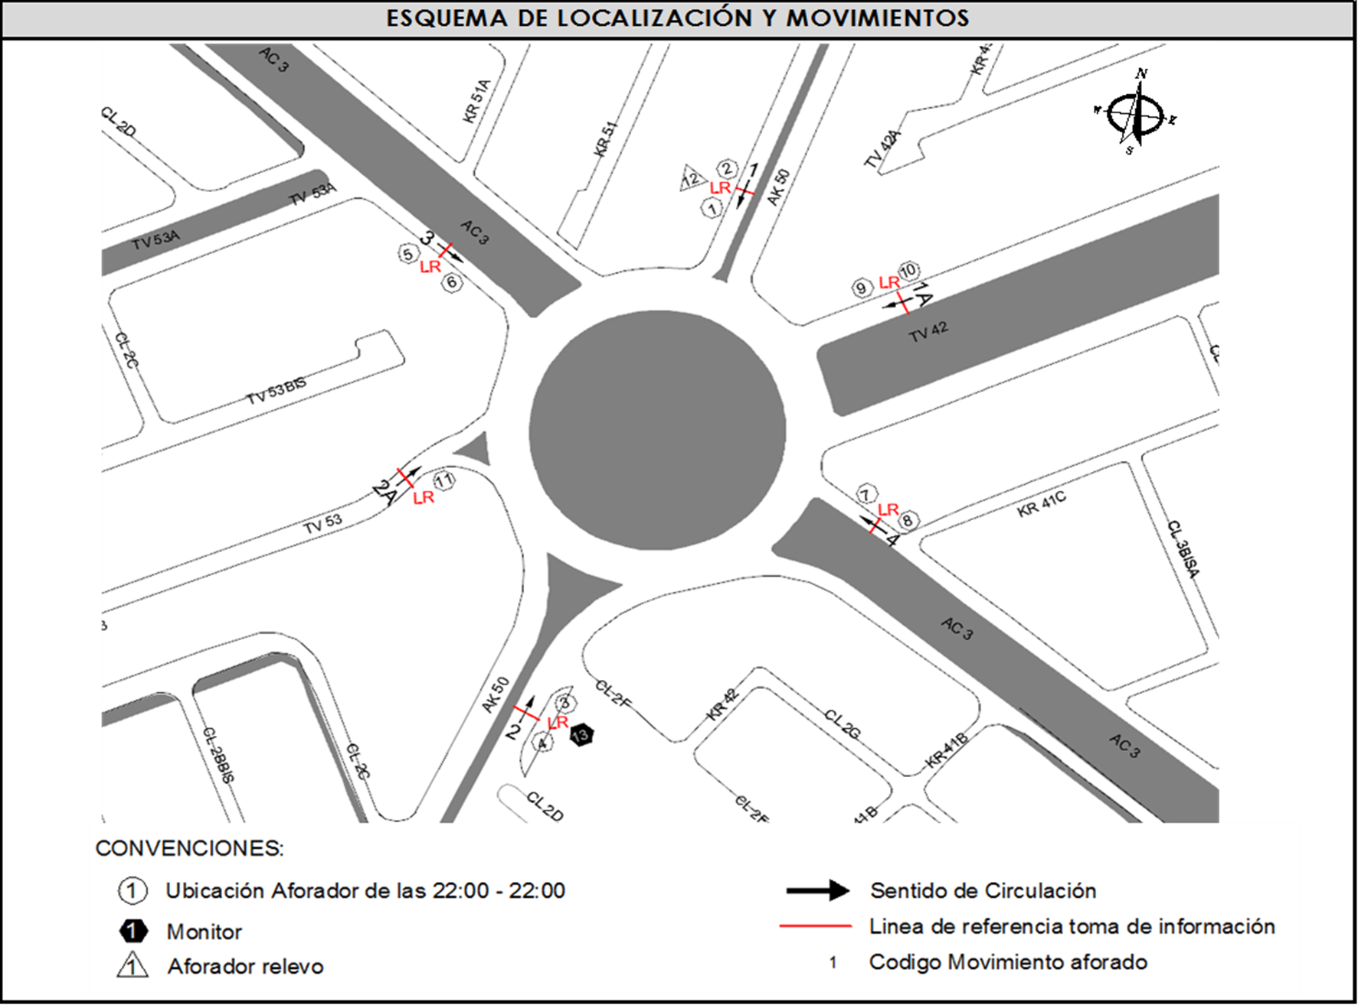
 |  | C | 2 | SUR | 2 | 2A | HORARIO DEL PERÍODO No. 3 | 14:00-22:00
 |  |  |  | OESTE | 3 |  | No. DE HORAS TOMADAS | 24
 |  | BT | 2 | ESTE | 4 |  | HORARIO DE LA TOMA DE INFORMACIÓN | 22:00-22:00
 |  | B | 2 |  |  |  | No. DE EQUIPOS UTILIZADOS | 14
 |  |  |  | OBSERVACIONES DE LA TOMA DE INFORMACIÒN
 |  | AL | 2 | OBSERVACION |  |  |  |  | ACCESO
 |  | AT | 2.5 | SE PRODUCE CONGESTIÓN VEHICULAR DESDE LAS 07:00 HASTA LAS 08:00 HORAS |  |  |  |  | SUR
 |  | BA | 2.5 | EN EL ACCESO ESTE LLEGA UN POLICIA DE TRÁNSITO Y TRANSPORTE PARA DARLE PRELACIÓN AL ACCESO SUR DESDE LAS 06:30 HASTA LAS 08:30 HORAS. SE PRODUCE CONGESTIÓN VEHICULAR DESDE LAS 14:15 HASTA LAS 16:00 HORAS. |  |  |  |  | ESTE
 |  | ESP | 2
 |  | INT | 2
 |  | C2P | 2.5
 |  | C2G | 2.5
 |  | C3 | 2.5
 |  | C4 | 2.5
 |  | C5 | 2.5
 |  | C6 | 2.5
 |  | >C6 | 2.5
 |  | M | 0.5
 |  | BIC | 0.3

 |  | ANALISIS PUNTUAL
 |  | LA INTERSECCIÓN DE LA CARRERA 50 CON AVENIDA CALLE 3 SE ENCUENTRA UBICADA EN EL SECTOR SUR DE LA CIUDAD EN LA LOCALIDAD DE PUENTE ARANDA. LA AVENIDA CARRERA 50 (AVENIDA BATALLÓN CALDAS) CUENTA CON DOS CALZADAS DE CIRCULACIÓN OPERANDO EN SENTIDO NORTE-SUR Y VICEVERSA, CADA UNA CON TRES CARRILES, HASTA EMPATAR CON UNA GLORIETA A NIVEL, PRESENTANDO CIRCULACIÓN EN TODOS LOS ACCESOS, HACIA EL NOR-ESTE CON LA TRANSVERSAL 42 ( AVENIDA FERROCARRIL DEL SUR) CUENTA CON DOS CALZADA PARA TRÁFICO MIXTO (INCLUYE TPC) CADA UNA CON TRES CARRILES DE CIRCULACIÓN EN SENTIDO NOR-ESTE Y VICEVERSA, HACIA EL SUR-ESTE CON LA TRANSVERSAL 53 ( AVENIDA FERROCARRIL DEL SUR), CUENTA CON DOS CALZADAS EN SENTIDO SUR-ESTE Y VICEVERSA HASTA EMPATAR CON LA GLORIETA CADA UNA CON TRES CARRILES DE CIRCULACIÓN, CADA CALZADA TIENE CIRCULACIÓN EN AMBOS SENTIDOS, LA AVENIDA CALLE 3 (AVENIDA CIUDAD MONTES) PRESENTA DOS CALZADAS PARA TRÁFICO MIXTO (INCLUYE TPC), CADA UNA CON DOS CARRILES OPERANDO EN SENTIDO ESTE-OESTE Y VICEVERSA. EL VOLUMEN TOTAL AFORADO DURANTE EL DÍA FUE DE 127.123 VEHÍCULOS MIXTOS, COMPUESTOS DE LA SIGUIENTE MANERA: EL 61,3% CORRESPONDEN A VEHÍCULOS LIVIANOS, EL 21,4% MOTOS, EL 8,9% TRANSPORTE PÚBLICO COLECTIVO (COLECTIVOS, BUSETA / BUSETON, BUSES) Y EL 4,7% A VEHÍCULOS DE CARGA. LOS PERÍODOS DE MÁXIMA DEMANDA SE PRESENTAN ENTRE LAS 06:30 Y LAS 07:30 HORAS, ENTRE LAS 14:00 Y LAS 15:00 Y ENTRE LAS 17:15-18:15 HORAS. LA HORA PICO TOTAL DE LA INTERSECCIÓN SE REGISTRA ENTRE LAS 06:30 Y LAS 07:30 HORAS, PERIODO EN EL QUE SE MOVILIZA UN TOTAL DE 10.060 VEHÍCULOS MIXTOS, DE LOS CUALES EL 45,0% CORRESPONDE A VEHÍCULOS LIVIANOS, EL 38,8% A MOTOS, EL 7,5% A TRANSPORTE PUBLICO COLECTIVO Y MASIVO, EL 3,7% A CAMIONES Y FINALMENTE LAS BICICLETAS CON UNA PARTICIPACIÓN DEL 5,0%.

 |  | REGISTRO FOTOGRÁFICO
 |  | 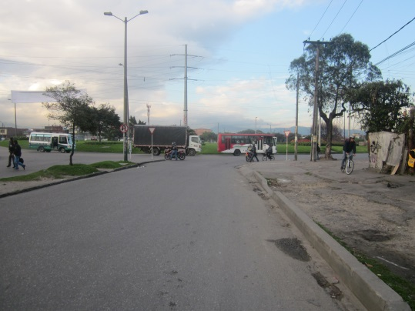 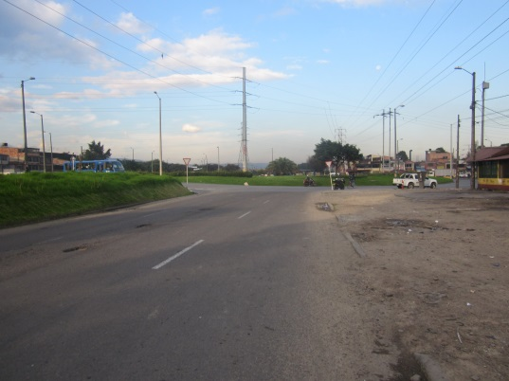 |  |  |  |  | 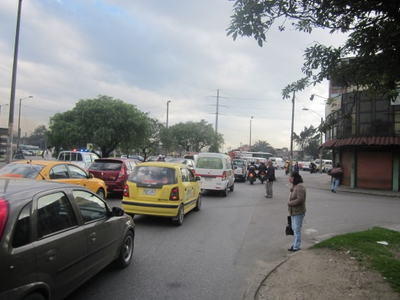 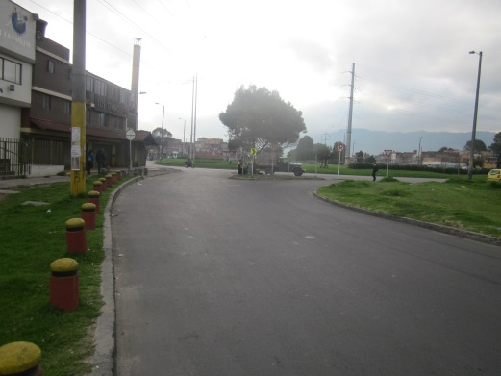

 |  | ACCESO NORTE AK 50 |  | ACCESO NORTE TV 42 |  |  | ACCESO SUR AK 50 | ACCESO SUR TV 53

 |  | 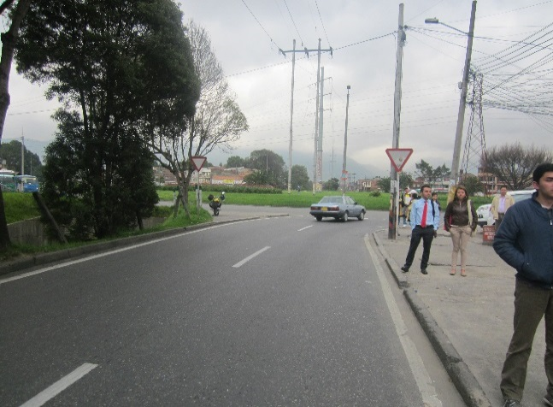 |  |  |  |  | 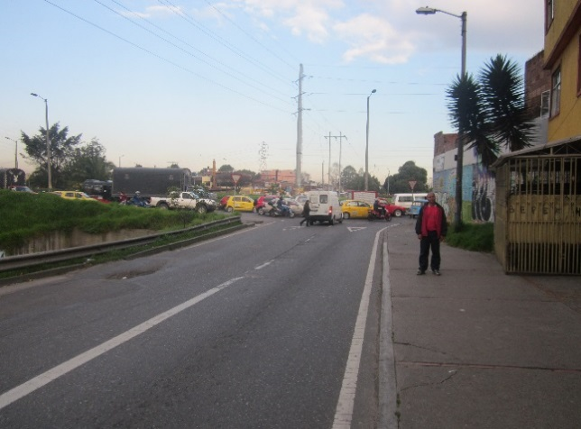

 |  | ACCESO OESTE |  |  |  |  | ACCESO ESTE

